상품제안서
국산 플러피형광펜 | 상품코드: S42639

 |  |  |  |  |  |  | 02-713-8555 | www.synergygift.co.kr
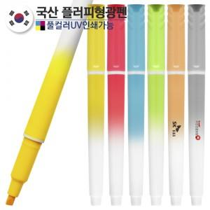

【상세/제작정보】

【인쇄/포장옵션】 | 실크, 풀칼라, 1면 컬러+2면 1도 / 밀봉OPP포장

【공급단가】 | 수량 | 1,000~ | 3,000~ | 10,000~ | 30,000~ | 50,000~
*VAT별도 | 단가 | 203원 | 186원 | 174원 | 171원 | 168원

【상품 URL】 | https://www.synergygift.co.kr:443/src/goods_detail.php?gdno=42639

